任务单表头字段
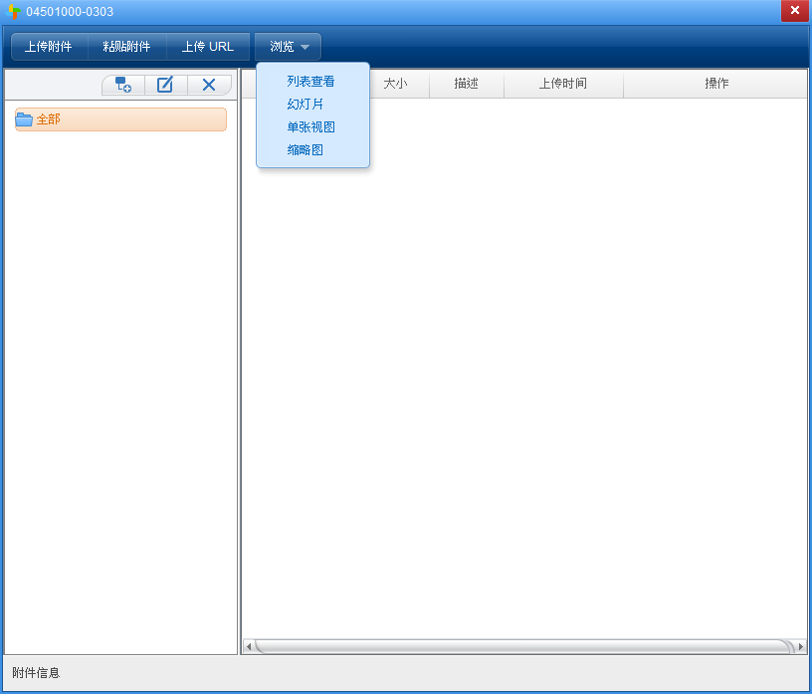
任务单表头（参照委托单表头）
按钮功能 | 委托单需要有附件管理按钮功能，附件管理按钮要具备文件上传、查看、下载和创建文件夹等，NC系统标准模式。 |  |  |  |  |  |  |  |  |  | 附件管理如图：
字段名称 | 输入类型 | 新数据库所属来源 | 字段来源（lims系统数据库表的字段） | 数据传回目的路径表字段 | 值类型 | 是否新建PK表 | 限制条件 | 是否必输（默认） | 控制逻辑（筛选条件） | 默认值
任务单编号 | 文本或按客户规则自动编号 | 全部见委托单表头，从委托单参照过来后不可修改。 |  |  |  |  |  |  | 同委托单编号
委托单类型

委托单编码前缀
委托单编号
委托单名称
委托单位
部门
付费单位

联系人
创建人
Email
联系电话
产品大类

二级分类

三级分类

报告格式
报告语言
测试目的
进度要求
检后样品处理

产品属性
客户名称
客户类型
测试需求
检测性质
生产产线
生产批量
生产日期
生产批号
产品鉴定类型
认证类型
项目号
委托单单据状态

任务单表体字段
 | 实验后参数在任务添加后孙表数据生成 |  |  |  | 备注：任务单需增加附件管理按钮
更新记录 | 字段名称 | 输入类型 | 新数据库所属来源 | PK | code | name | 字段来源 | 数据传回目的路径表字段 | 值类性 | 是否新建PK表 | 限制条件 | 是否必输（默认） | 控制逻辑（筛选条件） | 参照型字段查询显示字段 | 参照型字段查询显示字段来源
 | 任务编号 | 文本或按客户规则自动编号 | 委托单号+“-01、-02”等，初次保存时以order_number为标准排序 |  |  |  |  | c_proj_task.task_ID |  |  |  | 是 | 任务单编码规则：委托单编号+两位顺序号（A-181101-0888-01）
任务名称的实现方式与委托单表体温度实现方式一样。任务名称使用文本显示，不可修改。 任务名称没有多个，是唯一的，沈洋会提供数据表。涉及名称、短名称一个PK是否可行？段名称以文本存储。 | 任务名称 | 参照档案（带出，不可修改） |  |  |  |  | TEST_LIST_ENTRY.reported_name; anaylsis.reported_name; | c_proj_task.task_reported_name | name |  |  | 是 | 企业标准、产品大类 | testlist | TEST_LIST_ENTRY.name

 |  |  |  |  |  |  |  |  |  |  |  |  |  | reportname | TEST_LIST_ENTRY.analysis; analysis.c_test_condition
 |  |  |  |  |  |  |  |  |  |  |  |  |  | T analysis method | analysis.t_analysis_method
 |  |  |  |  |  |  |  |  |  |  |  |  |  | analysis type | analysis.analysis_type
 |  |  |  |  |  |  |  |  |  |  |  |  |  | Name | analysis.name
 |  |  |  |  |  |  |  |  |  |  |  |  |  | 描述 | analysis.description
未修改表，待改表后提供 | 测试结果名称 | 参照档案(存条件名称或PK) | NC_TEST_LIST |  |  |  | TEST_LIST_COMP.analysis | c_proj_task.analysis | name
同上描述，数据库表中字段取值不一样 | 测试结果短名称 | 文本（同上描述，字段隐藏）“同上述测试结果一样” | NC_TEST_LIST
 | 顺序 | 数值输入(默认值以添加顺序排序，要求更改后可即时刷新顺序) |  |  |  |  |  | c_proj_task.order_number |  |  |  | 是
要验证原lims的顺序号最末位是多少，在原lims的testnumber顺序号的最末位继续往下排序 原系统：任务添加后生成testnumber，整型自增，生成时机在提交时，回写lims系统时生成 | testnumber | 隐藏属性，通过查询lims的testnumber取不重复的值 |  |  |  |  |  | c_proj_task.test_number |  |  |  | 是
 | 样品分配 | 选择。以委托单添加的样品为依据添加，可以跳选、多选等，且同样的样品可以添加在不同的任务中 |  |  |  |  |  | c_proj_task.assigned_sample_display |  |  |  |  | 手工输入、多选
 | 样品数量 | 数值。自动计算 |  |  |  |  |  | c_proj_task.assigned_sample_quantity

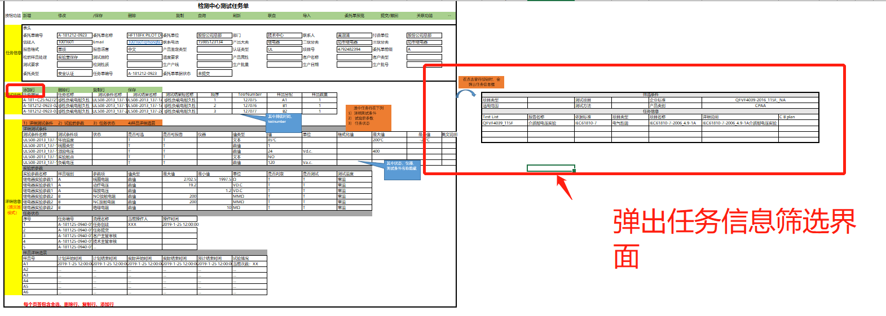
 | 过滤条件字段
任务单表体子表任务添加行按钮，点击添加按钮后弹出筛选任务信息界面，手工输入筛选条件过滤出所需要的任务信息。宏发提供一个集合脚本。 | 项目类型
 | 适用范围
 | 测试项目
 | 测试方法
 | 企业标准
 | 产品类别
 | 任务信息显示字段
 | Test list
 | 报告名称
 | 依据标准
 | 项目类型
 | 项目名称
 | 详细说明
 | C B plan

